Sheet1
序号 | 作品名称* | 作品材质* | 工艺美术门类* | 学生姓名* | 所学专业* | 学生年级* | 指导老师* | 作品创新创意说明*（100字左右） | 作品（缩略图）* | 作品尺寸（长*宽*高mm）* | 是否系列作品* | 系列作品件数* （系列作品填报） | 备注
样例 | 温暖的壳 | 陶瓷 | 陶瓷类 | 何*** | 陶艺设计与工艺 | 本科三年级 | *** | 以石榴为大型做出像被子一样的壳包裹住矛盾的内心 | 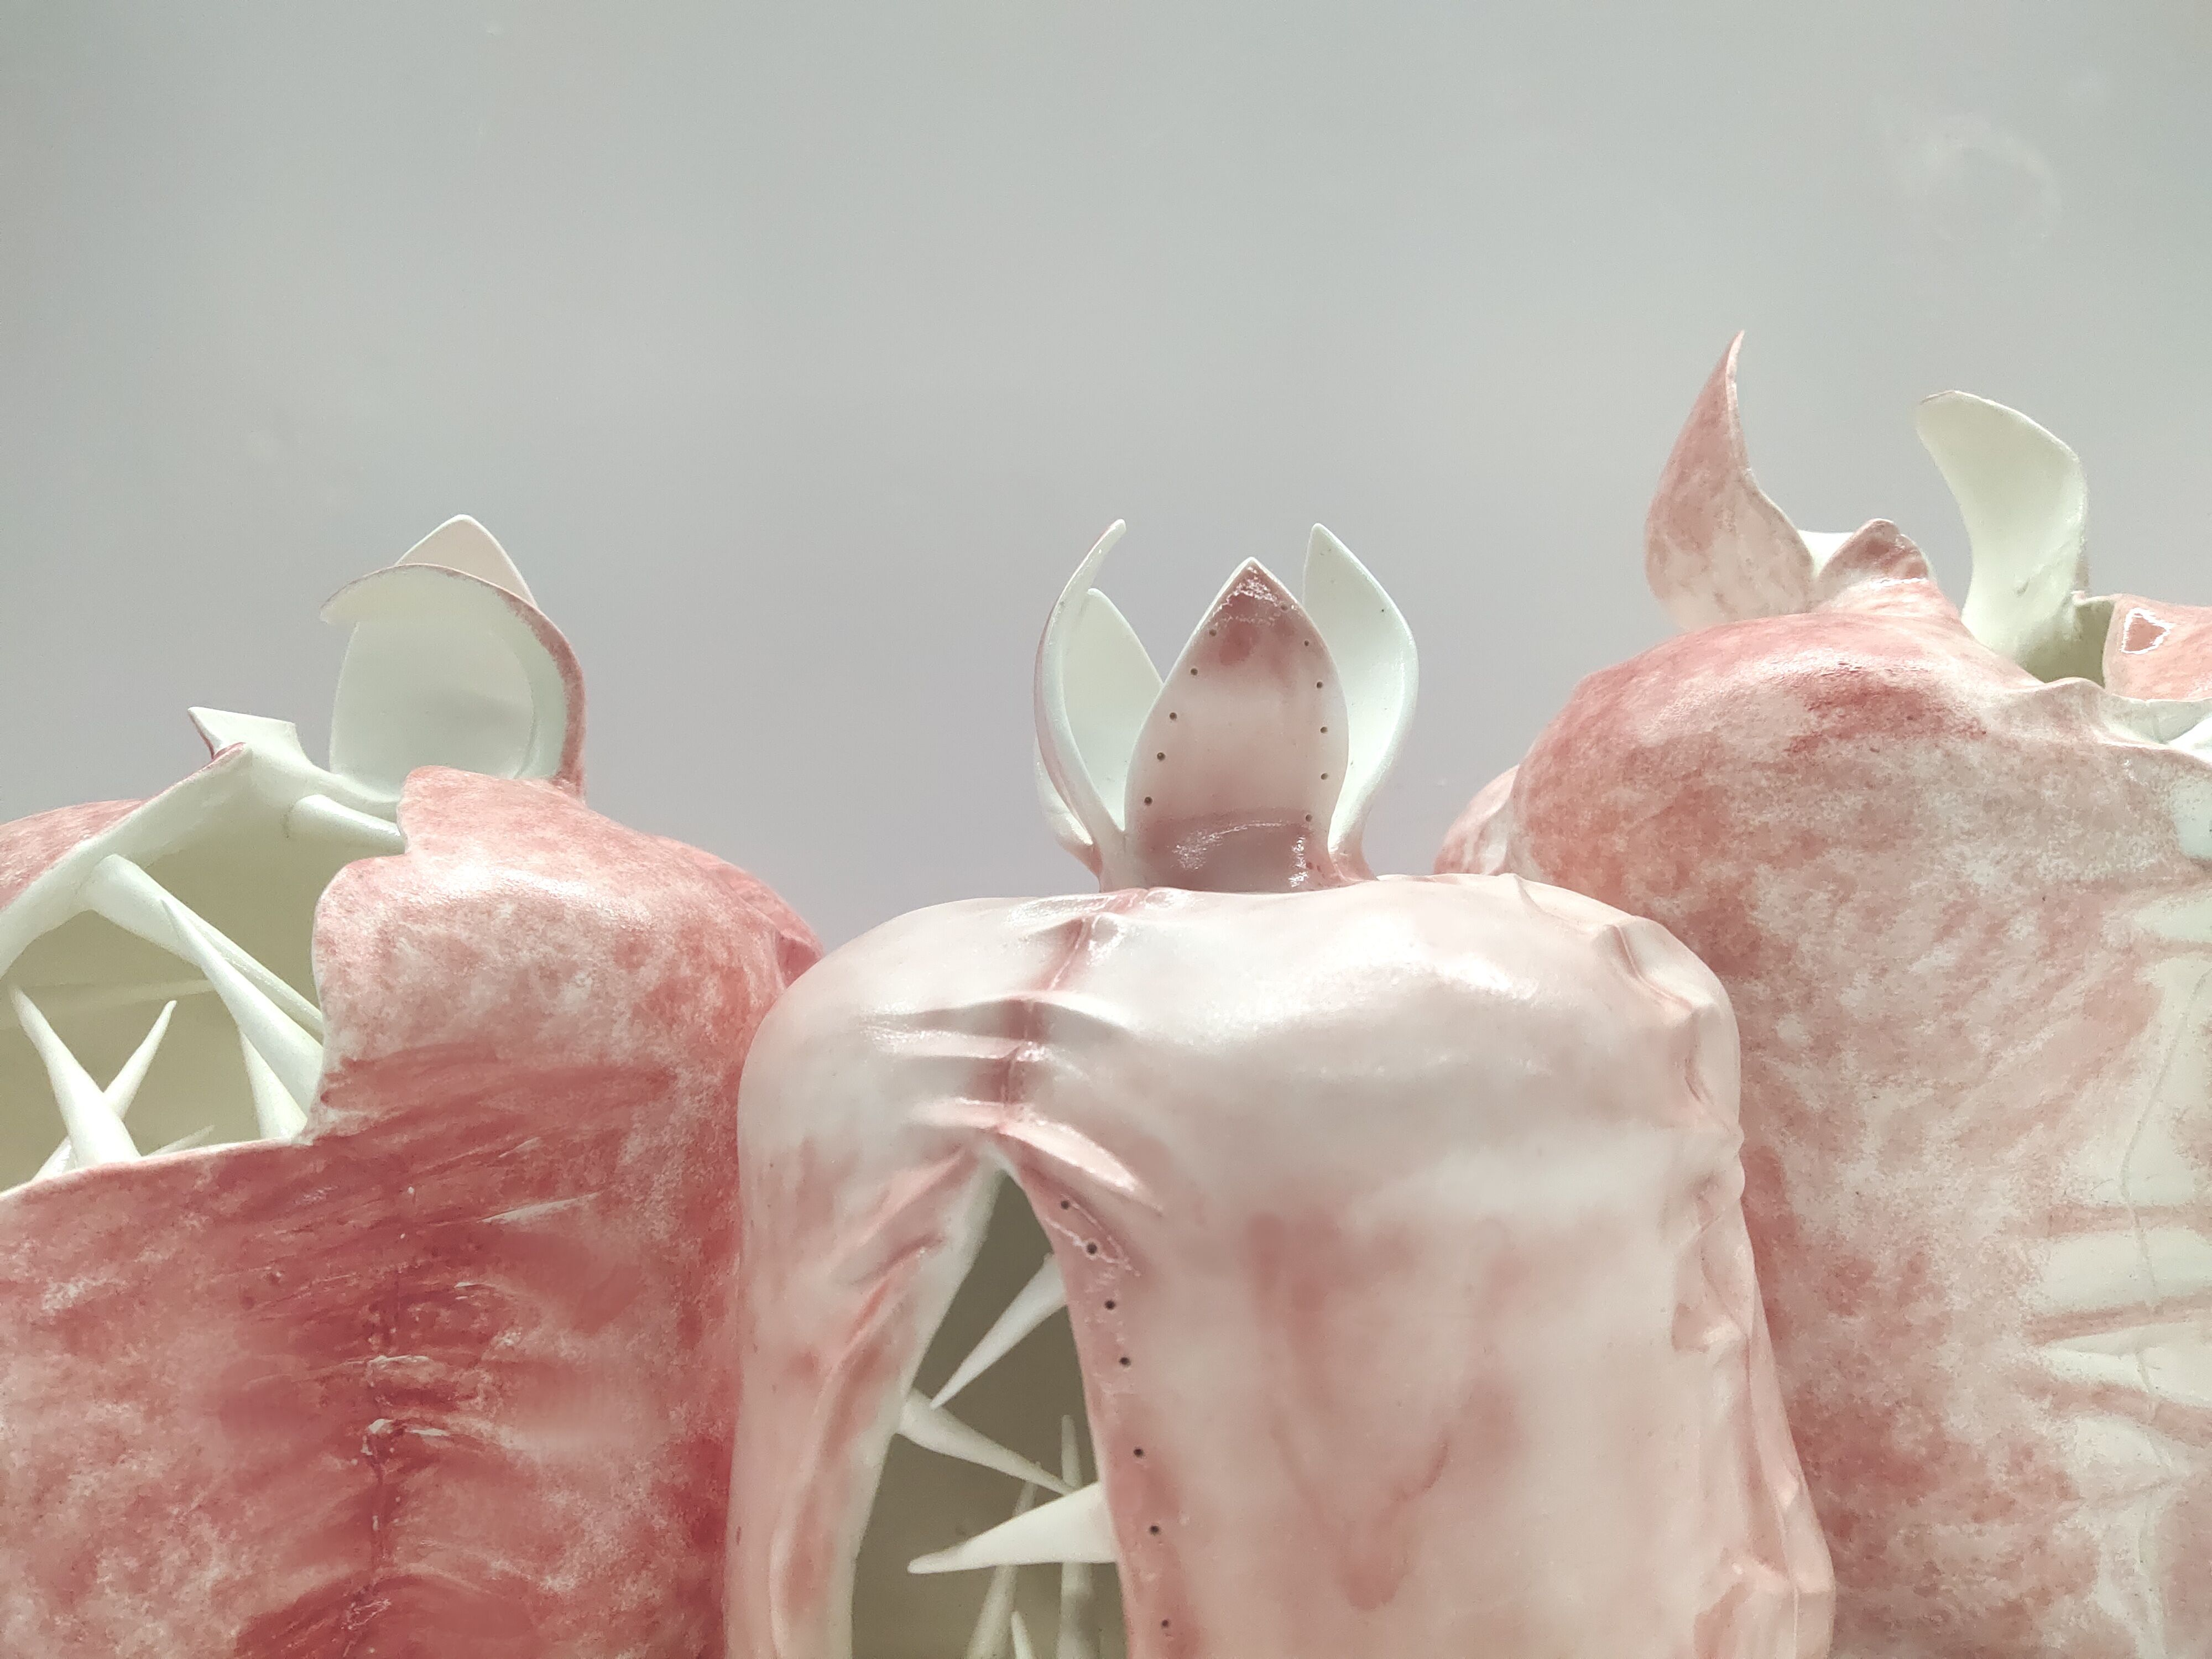 | 300*200*400 | 是 | 3
1
2

